상품제안서
컬러링 칭찬 스티북(주문제작형) | 상품코드: S38746

 |  |  |  |  |  |  | 02-713-8555 | www.synergygift.co.kr
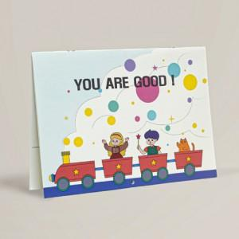

【상세/제작정보】 | <p><span style="font-size: 14pt;">표지 - 기성 / 내지 - 기성</span></p><p><span style="font-size: 14pt;">표지 박 인쇄 추가​</span></p><p><span style="font-size: 14pt;">1천개 이상 장장마다 인쇄 가능</span>​&nbsp;</p>

【인쇄/포장옵션】 | 금박, 은박, 청박 / OPP(비닐)

【공급단가】 | 수량 | 100~ | 500~ | 1,000~ | 3,000~ | 5,000~
*VAT별도 | 단가 | 4,680원 | 3,200원 | 2,500원 | 2,400원 | 2,200원

【상품 URL】 | https://www.synergygift.co.kr:443/src/goods_detail.php?gdno=38746

